JSP页面中的指令和隐含对象
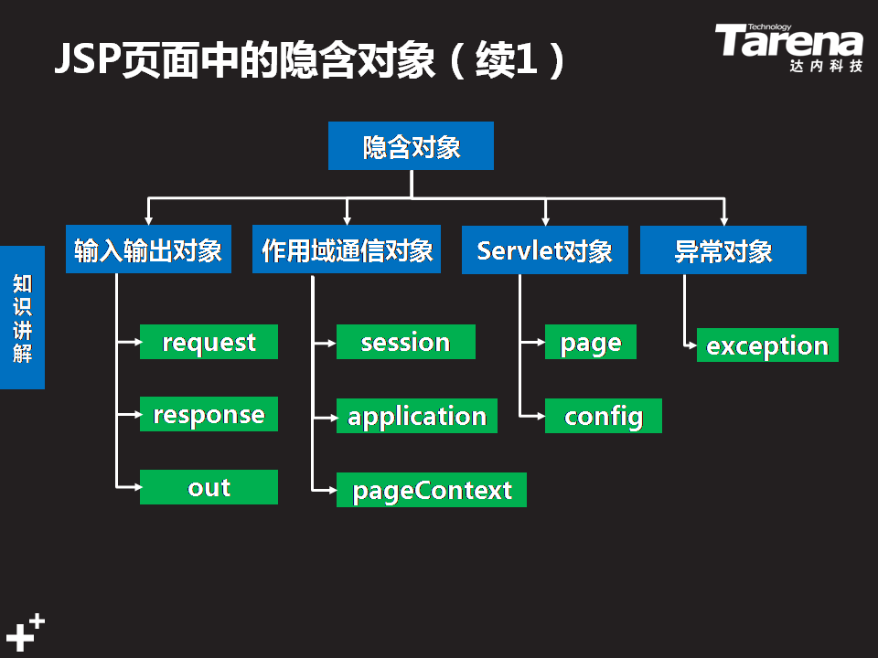
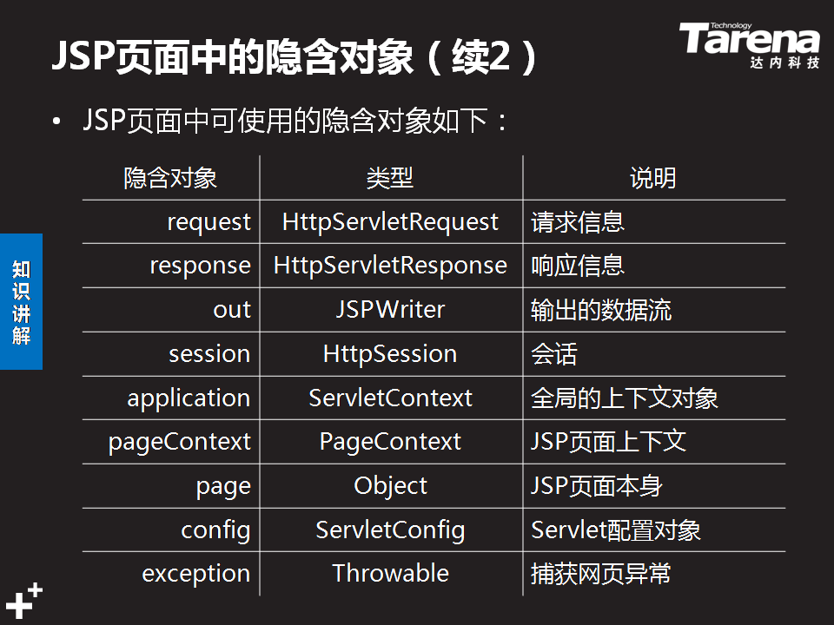
JSP页面中的指令

类型 | 说明

说明<%@ 指令名 属性=值 %> | 指令在JSP页面中通常起到转译成Servlet时的格式控制的作用。基本语法为： <%@ 指令名 属性=值 %> 常用指令包含以下三种 page指令 include指令 taglib指令 这些指令都有自己的属性来实现不同的控制功能。taglib指令会在讲解JSP标签时详细介绍。

1、 page指令 | page指令可以实现在JSP页面中导入要用到的Java包，也可以对页面的一些属性进行设置。 导包 <%-- 导包 --%> <%@ page import=“java.util.*“%> <%@ page import=“java.util.*,java.sql.*“%> 使用page指令导包时，需要用到import属性。如果需要导入多个包，可以分成多条page指令来编写，也可以在一条page指令中，使用“，“逗号作为分隔来实现。注意，page指令要放在页面的最上面编写 设置response.setContentType（）方法的参数值 <%-- 设置response.setConentType方法的参数值 --%> <%@ page contentType=“text/html;charset=utf-8“%> 使用page指令可以设置输出内容的编码方式，这样就可以设置浏览器使用正确的解码方式来显示页面。 设置容器读取该文件时的解码方法 <%-- 设置容器读取该文件时的解码方式 --%> <%@ page pageEncoding=“UTF-8“%> 为了保证页面中编写的中文能够保存，以及容器在加载文件时能正确的解码文件中的中文，需要通过page指令的pageEncoding属性来完成。这段代码可以保证页面在加载到内存时正确的解码中文。

2、include指令 | include指令主要用于将其他页面包含在另一个页面之中。 同一个应用中的很多页面都会有相同的导航头、版权声明，在每一个页面中重复编写是没有必要的，而且如果导航头发生变化时不利于所有页面的更新。如果将这样共用的部分单独做到一个文件中，只需要在不同的页面中添加引用，就可以实现页面内容的重用。 include指令的语法如下： <%@ include file=“header.html” %>

警告 | page指令可以实现在JSP页面中导入要用到的Java包，也可以对页面的一些属性进行设置。 在将一个静态HTML页面转变为动态的JSP页面时，首先需要分析页面的整体结构，找到页面中不变的公共部分，如导航、页脚等信息。 将静态页面的脚本拷贝到JSP页面之后，一定要添加page指令pageEncoding属性，保证页面中的中文能够被正确编码。添加page指令的import属性导入页面中需要的Java包。将页面中与目标页面不一致的地方进行修改，如修改表头与实际字段一致。 最后将页面中需要动态生成的内容删除，使用小脚本的Java代码来实现运算逻辑。

pageContext() | PageContext 是jsp的环境，jsp的管理者 通过此对象可以获得其他8个隐含对象

